Gráfico1
 | 0

Hoja1
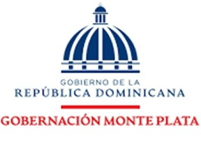

 |  | RELACION DE COMPRA |  | AGOSTO
NCF | FECHA | DESCRIPCION DE LA COMPRA | PROVEEDOR | MONTO | MIPYME
B1500002425 | 2025-08-27 | ALIMENTO Y BEBIDAS PARA PERSONAS | SUPER PEREZ | 8,228.15 | SERVICIOS
 |  |  | TOTAL | 8,228.15

__________________________________ |  |  | __________________________________
Rafaela Javier Gomera |  |  | Cristina Santana
Gobernadora |  |  | Contadora.

